Sheet1
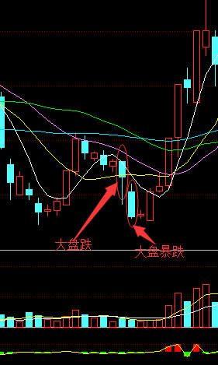
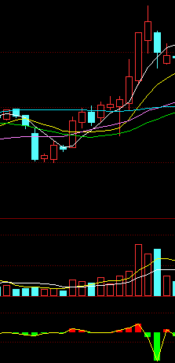
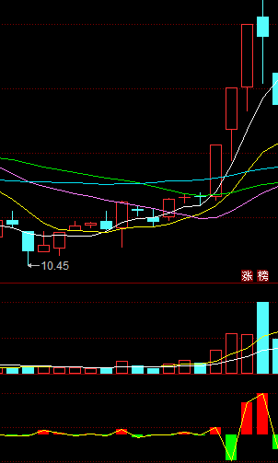
股票 | 流通股本 | 低位价格 | 可流通占比 | 可流通市值
北矿磁材 | 1.52 | 20.11 | 0.5 | 15.2836
西仪股份 | 2.91 | 10.91 | 0.3 | 9.52443
四川成渝 | 21.63 | 4.13 | 0.16 | 14.293104
汉商集团 | 1.74 | 14.62 | 0.45 | 11.44746
佳隆股份 | 4.01 | 5.89 | 0.8 | 18.89512

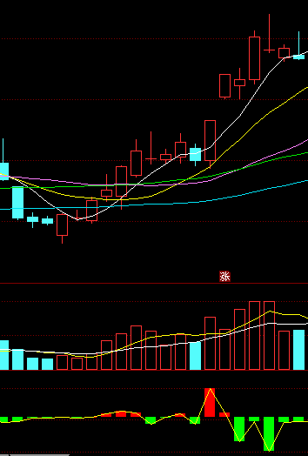
北矿磁材 |  |  |  |  | 佳隆股份 | 西仪股份
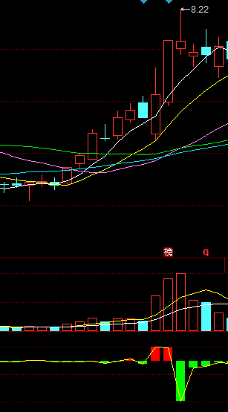
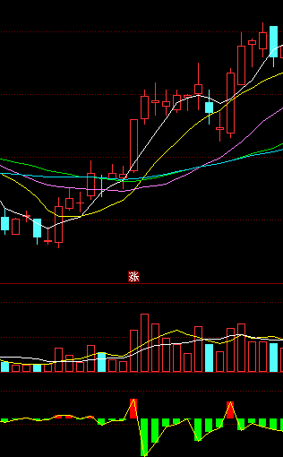

永东股份 |  |  |  |  | 宝塔实业 | 武汉中商
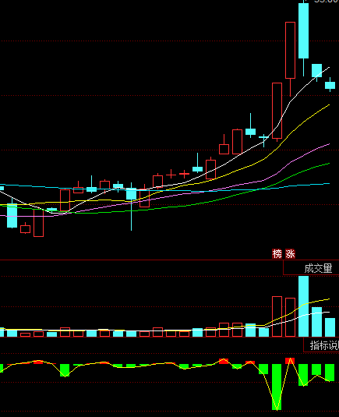
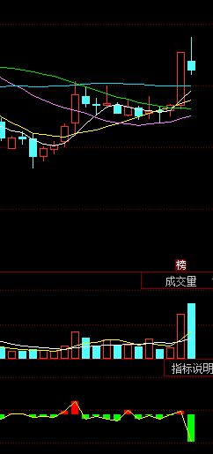
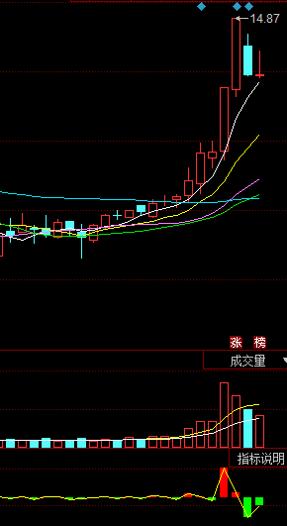

福达股份 |  |  |  |  | 利君股份 | 四川成渝
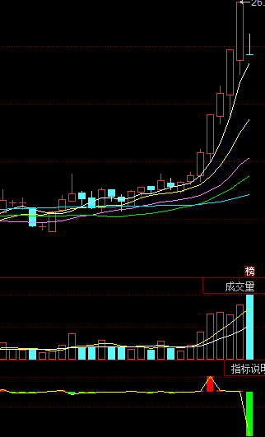
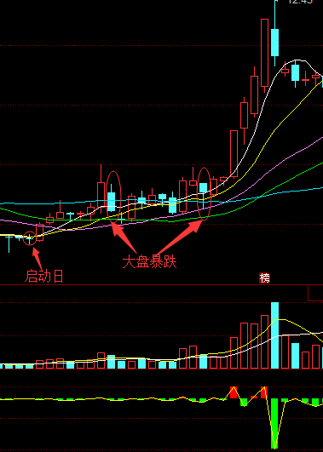
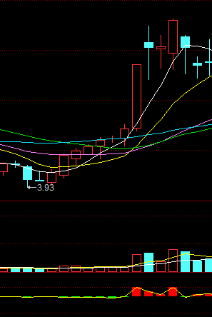

金瑞矿业 |  |  |  |  | 南京港 | 通润装备

